1GD-FR-0020
 |  |  |  |  |  | PROCESO DE GESTIÓN DOCUMENTAL |  |  |  |  |  |  |  |  | POLICÍA NACIONAL
Código:1GD-FR-0020
Fecha: 04/07/2018 |  |  |  |  |  | DIAGNÓSTICO INTEGRAL PARA LOS ARCHIVOS DE LA POLICÍA NACIONAL
Versión: 0

CIUDAD: San Juan de Pasto |  |  |  |  |  |  |  |  | FECHA ELABORACIÓN DEL DIAGNÓSTICO |  |  |  |  |  |  | 10 |  | 12 |  |  | 2022
RESPONSABLE DEL DILIGENCIAMIENTO:
A. IDENTIFICACIÓN
CÓDIGO Y NOMBRE DE LA UNIDAD: 3.8.4.7 POLICÍA METROPOLITANA SAN JUAN DE PASTO
FECHA DE CREACIÓN DE LA UNIDAD: 29 de noviembre de 2013 |  |  |  |  |  |  |  |  | ACTO ADMINISTRATIVO DE CREACIÓN DE LA UNIDAD: Resolución No. 04711 del 29/11/2013 "Por la cual se crea Policía Metropolitana San Juan de Pasto, se define su estructura orgánica interna, se determinan sus funciones y se dictan otras disposiciones"
DIRECCIÓN DE LA UNIDAD: Calle 18 No. 47-160 barrio Toro Bajo |  |  |  |  |  |  |  |  | ACTO ADMINISTRATIVO VIGENTE DE LA UNIDAD: Resolución 03804 del 09/09/2014 ""Por la cual se modifica parcialmente la Resolución 04711 del 29 de noviembre de 2013"
CORREO ELECTRÓNICO DE LA UNIDAD: mepas.coman@policia.gov.co |  |  |  |  |  |  |  |  | TELÉFONO: (2) 7224537 |  |  |  |  |  |  |  | IP:
A.1 DIRECTOR, COMANDANTE O JEFE DE LA UNIDAD:
NOMB
GRADO:
CARGO: |  | COMANDANTE DE METROPOLITANA
TIEMPO EN EL CARGO: |  |  | 0 año, 5 Meses, 02 dias
A.2 ADMINISTRACIÓN DEL ARCHIVO

NOMBRES Y APELLIDOS: |  |  |  |  |  |  |  |  | CAPACITACIÓN O CURSOS EN GESTIÓN DOCUMENTAL Y ARCHIVÍSTICA
GRADO: |  |  |  |  |  |  |  |  | 1 | CURSO BASICO GESTION DOCUMENTAL.
TIEMPO EN EL PROCESO DE GESTIÓN DOCUMENTAL |  |  |  |  |  |  |  |  | 2 | CURSO SISTEMA GESTION CALIDAD ISO 9001, ENFOQUE POR PROCESOS, ELABORACION DE MANUALES ISO 10013 Y DIRECTRICES PARA AUDITORIA
TIEMPO EN LA INSTITUCIÓN |  |  |  |  |  |  |  |  | 3 | CURSO CRITERIOS PARA LA IDENTIFICACION Y LA VALORACION DE LOS ARCHIVOS DE DERECHOS HUMANOS MEMORIA HISTORICA Y CONFLICTO ARMADO INTERNO
CORREO INSTITUCIONAL: |  |  |  |  |  |  |  |  | 4 | CURSO LENGUAJE CLARO PARA SERVIDORES Y COLABORADORES PUBLICOS DE COLOMBIA
No. CELULAR: |  |  |  |  |  |  |  |  | 5 | CURSO BASICO DE SISTEMAS
No IP DE LA OFICINA Y/O GRUPO: no aplica |  |  |  |  |  |  |  |  | 6
CONDICIÓN MÉDICO LABORAL: |  |  |  |  |  |  |  |  | 7
Funciones del Jefe Grupo de Gestión Documental
1 | Brindar la información que corresponda de acuerdo a la naturaleza del cargo, a quien la requiera, siguiendo los lineamientos de la normativa establecida.
2 | Implementar el sistema de gestión integral de acuerdo con los lineamientos institucionales, efectuando mejora continua en los procesos que lo requieran.
3 | Realizar las actividades establecidas en la gestión documental, aplicando la normativa vigente.
4 | Realizar las actividades establecidas para la implementación del sistema de gestión ambiental en la Policía Nacional.
5 | Guardar la reserva y confidencialidad de los documentos e información que sea de su conocimiento dentro del cumplimiento de sus funciones.
6 | Dar buen uso a los elementos asignados bajo su responsabilidad, con el fin de mantenerlos disponibles para el servicio.
7 | Las demás que le sean asignadas de acuerdo con la ley, los reglamentos o la naturaleza de su cargo.
Responsable Archivo Central
NOMBRES Y APELLIDOS: |  |  |  |  |  |  |  |  | CAPACITACIÓN O CURSOS EN GESTIÓN DOCUMENTAL Y ARCHIVÍSTICA
GRADO: |  |  |  |  |  |  |  |  | 1 | DIPLOMADO TRANSVERSALIZACION DEL ENFOQUE DE GENERO EN LA POLICIA NACIONAL
TIEMPO EN EL PROCESO DE GESTIÓN DOCUMENTAL (Años, Meses, Días) |  |  |  |  |  |  |  |  | 2 | SEMINARIO SISTEMA DE GESTION DE SEGURIDAD Y SALUD EN EL TRABAJO
TIEMPO EN LA INSTITUCIÓN (Años, Meses, Días) |  |  |  |  |  |  |  |  | 3 | SEMINARIO SEGURIDAD DE LA INFORMACION
CORREO INSTITUCIONAL: |  |  |  |  |  |  |  |  | 4 | CURSO ADMINISTRACION DOCUMENTAL EN EL ENTORNO LABORAL
No. CELULAR: |  |  |  |  |  |  |  |  | 5 | CURSO ORGANIZACION DOCUMENTAL EN EL ENTORNO LABORAL
No IP DE LA OFICINA Y/O GRUPO: no aplica |  |  |  |  |  |  |  |  | 6 | CURSO CRITERIOS PARA LA IDENTIFICACION Y LA VALORACION DE LOS ARCHIVOS DE DERECHOS HUMANOS MEMORIA HISTORICA Y CONFLICTO ARMADO INTERNO
CONDICIÓN MÉDICO LABORAL: |  |  |  |  |  |  |  |  | 7
Funciones del Responsable Archivo Central
1 | Brindar la información que corresponda de acuerdo a la naturaleza del cargo, a quien la requiera, siguiendo los lineamientos de la normativa establecida.
2 | Implementar el sistema de gestión integral de acuerdo con los lineamientos institucionales, efectuando mejora continua en los procesos que lo requieran.
3 | Realizar las actividades establecidas en la gestión documental, aplicando la normativa vigente.
4 | Realizar las actividades establecidas para la implementación del sistema de gestión ambiental en la Policía Nacional.
5 | Guardar la reserva y confidencialidad de los documentos e información que sea de su conocimiento dentro del cumplimiento de sus funciones.
6 | Dar buen uso a los elementos asignados bajo su responsabilidad, con el fin de mantenerlos disponibles para el servicio.
7 | Las demás que le sean asignadas de acuerdo con la ley, los reglamentos o la naturaleza de su cargo.
TALENTO HUMANO
GRADO | APELLIDOS Y NOMBRES |  |  |  | CÉDULA | CARGO ACTUAL | No. De Celular | TIEMPO DE SERVICIO EN LA UNIDAD |  |  | TIEMPO EN EL PROCESO DE GESTIÓN DOCUMENTAL |  |  | NIVEL ACADÉMICO |  |  |  |  | CONDICIÓN MÉDICO LABORAL
 |  |  |  |  |  |  |  | Años | Meses | Días | Años | Meses | Días

PT |  |  |  |  |  | RESPONSABLE |  | 6 | 2 | 2 | 3 | 1 | 2 | Técnico en servicio de policía, curso de Gestión Documental, curso administración documental en el entorno laboral y curso organización documental en el entorno laboral,
PT |  |  |  |  |  | ESTAFETA |  | 4 | 3 | 0 | 4 | 0 | 5 | Técnico en servicio de policía, seminario protección de datos, seminario Gestión Documental, curso planes de emergencia y evacuación, curso de Gestión Documental, curso manejo avanzado de herramientas de hojas de cálculo Excel, curso de organización documental, curso administración documental en el entorno laboral, curso organización documental de archivos de gestión, manejo y aplicación tablas de retención documental.
PT |  |  |  |  |  | AUXILIAR DE ARCHIVO |  | 6 | 3 | 0 | 3 | 6 | 2 | Técnico en servicio de policía, curso administración documental en el entorno laboral, curso de Gestión Documental y curso tecnologías de la información y la comunicación tics (internet)
PT |  |  |  |  |  | AUXILIAR DE ARCHIVO |  | 0 | 9 | 0 | 0 | 2 | 15 | Tecnología En Gestión Documental, Seminario Seguridad De La Información, Curso Organización Documental En El Entorno Laboral, Curso Lenguaje Claro Para Servidores Públicos De Colombia, Curso Básico De Word
...
B. Inspección y mantenimiento de sistemas de almacenamiento e instalaciones físicas |  |  |  |  |  | Archivo Central |  |  | Evaluación periódica del estado de conservación de los materiales constructivo, factores de alteración, redes de eneregía, mantenimiento y reparación de instalación y mobiliario. |  |  | 1. Comunicado oficial electrónico No. GS-2022-045092-MEPAS de fecha 30/08/2022 2. Comunicado oficial electrónico No. GS-2022-044877-MEPAS de fecha 29/08/2022 3. Comunicado oficial electrónico No. GS-2022-044848-MEPAS de fecha 29/08/2022 |  |  | Semestral
C. Saneamiento ambiental: desinfección, desratización y desinsectación |  |  |  |  |  | Archivo Central |  |  | Cronograma de limpieza – mensual. Fumigaciones (desinfección, desinsectación y desratización) – semestral o cuando se requiera. anexando copia de la respectiva certificación como evidencia o prueba del desarrollo de esta tarea. |  |  | Comunicado oficial electrónico No. GS-2022-060938-MEPAS de fecha 19/11/2022 Certificado de control de plagas NIT.900823391-1 fecha 06/12/2022 |  |  | Diario - semestral
D. Monitoreo y control de condiciones ambientales |  |  |  |  |  | Archivo Central |  |  | Evaluar y controlar el entorno climático y microclimático, realizar registros de mediciones de control ambiental según los parámetros indicados en el programa. |  |  | Comunicado oficial eletrónico No. GS-2022-060965-MEPAS de fecha 19/11/2022 Comunicado oficial eletrónico No. GS-2022-061427-MEPAS de fecha 21/11/2022 |  |  | Diario - semestral
E. Almacenamiento y re-almacenamiento |  |  |  |  |  | Archivo Central |  |  | Unidades de conservación, actividades correctivas de reemplazo de unidades de conservación que presentan deterioro. |  |  | Comunicado oficial eletrónico No. GS-2022-061168-MEPAS de fecha 19/11/2022 |  |  | Diario - semestral
F. Prevención de emergencias y atención de desastres. |  |  |  |  |  | Archivo Central |  |  | Elaborar plan de atención de emergencias y atención de desastres para el archivo central, sensibilizar al perosnal de la unidad referente al plan de prevención. |  |  | Socialización Plan de Emergencia y Contingencia Mediante Acta No. 056, Plan de Emergencia y Evacuación Mediante Acta No.057e Informe Ejecutivo GS-2022-061035-MEPAS |  |  | semestral
PLAN DE CONSERVACIÓN PREVENTIVA
Programa |  |  |  |  |  | Clase de Archivo |  |  | Actividad |  |  | Evidencia |  |  | periodicidad |  |  |  |  | Observaciones

EVIDENCIA FOTOGRÁFICA
SE DEBERÁ ANEXAR FOTOGRAFÍAS QUE DEN CUANTA DE LAS CONDICIONES DE ORGANIZACIÓN, ADMINISTRACIÓN, CUSTODIA Y CONSERVACIÓN DE LOS ACERVOS DOCUMENTALES
Plan de conservación de preventiva
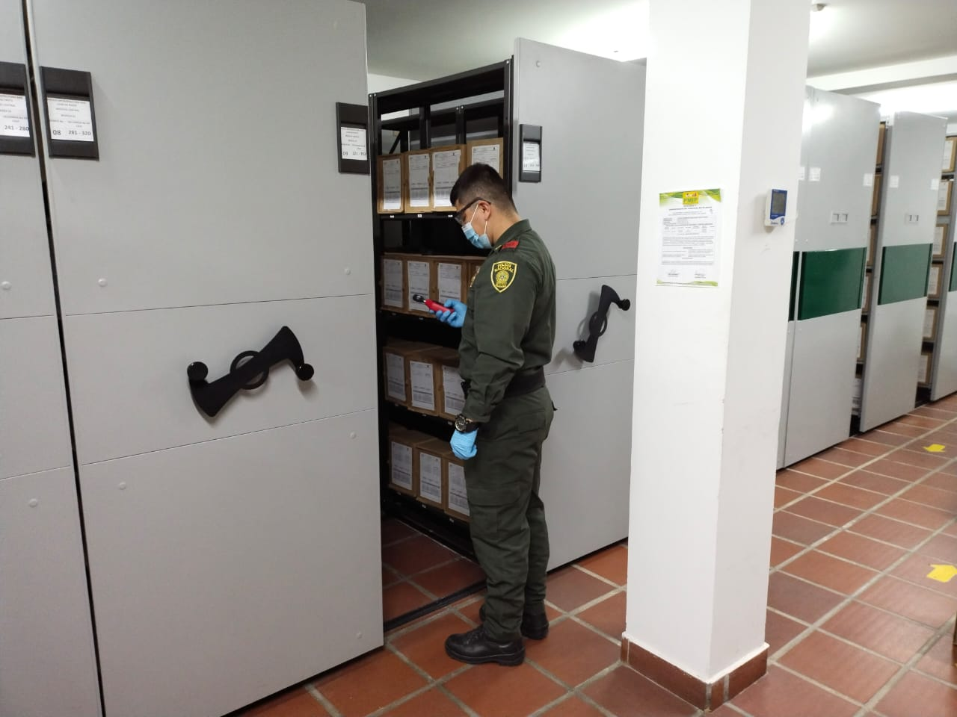
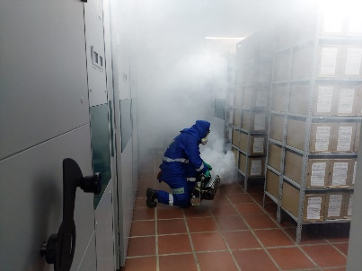
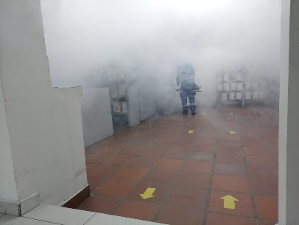

Fecha de Elaboración |  |  | 10 | 12 | 2022 |  | Fecha de Elaboración |  | 10 | 12 | 2022 |  |  |  | VISTO BUENO JEFE DE LA UNIDAD
Diagnostico Elaborado por: |  |  | INTENDENTE JEFE |  | ROBERTO CARLOS GARCIA SALAS |  | Jefe Grupo de Gestión Documental |  | INTENDENTE JEFE | ROBERTO CARLOS GARCIA SALAS |  |  |  |  | Comandante de Unidad |  | CORONEL ÁNGEL ALDEMAR ACOSTA HERRERA
 |  |  | Grado Nombres y Apellidos |  |  |  |  |  | Grado Nombres y Apellidos |  |  |  |  |  |  | Grado Nombres y Apellidos

Firma |  |  |  |  |  |  | Firma |  |  |  |  |  |  |  |  | Firma

